AB y DC Carta
 |  |  | Informativo Trimestral del Crédito Hipotecario
 |  |  | Descubra aquí si puede mejorar su crédito hipotecario

 | Estimado(a) Sr(a). |  |  |  |  |  |  | Fecha: | XX-XX-XXXX

Esta comunicación contiene información actualizada sobre su crédito hipotecario. Ella ha sido diseñada por el Ministerio de Economía y SERNAC, y es enviada a Ud. en cumplimiento de la Ley N° 19.496.
Con ella Ud. podrá comparar las condiciones de su crédito y buscar mejores ofertas.
 |  |  |  |  | RESUMEN DE SU DEUDA VIGENTE
 |  |  |  |  | Valor próximo dividendo |  | $126,120 |  | (4,8 UF)
 |  |  |  |  | Fecha pago próximo dividendo |  | 2019-12-31
 |  |  |  |  | Monto adeudado |  | $23,784,810 |  | (852,7 UF)
 |  |  |  |  | Dividendos pendientes y plazo |  | 257 (21 años y 4 meses)
 |  |  |  |  | Fecha de inicio del contrato |  | 2015-11-01
 |  |  |  |  | Tipo de tasa de interés |  |  |  |  | Fija
 |  |  |  |  |  |  | *Valor U.F. = $27.892,17

ESTADO DE SU CRÉDITO EN COMPARACIÓN A OTROS CONSUMIDORES DEL PAÍS
Si Ud. reduce su tasa de interés actual de 3,1% a 2,1%, el ahorro final en su crédito actual será:

 |  |  |  |  |  | Ahorro: $ 2.834.488

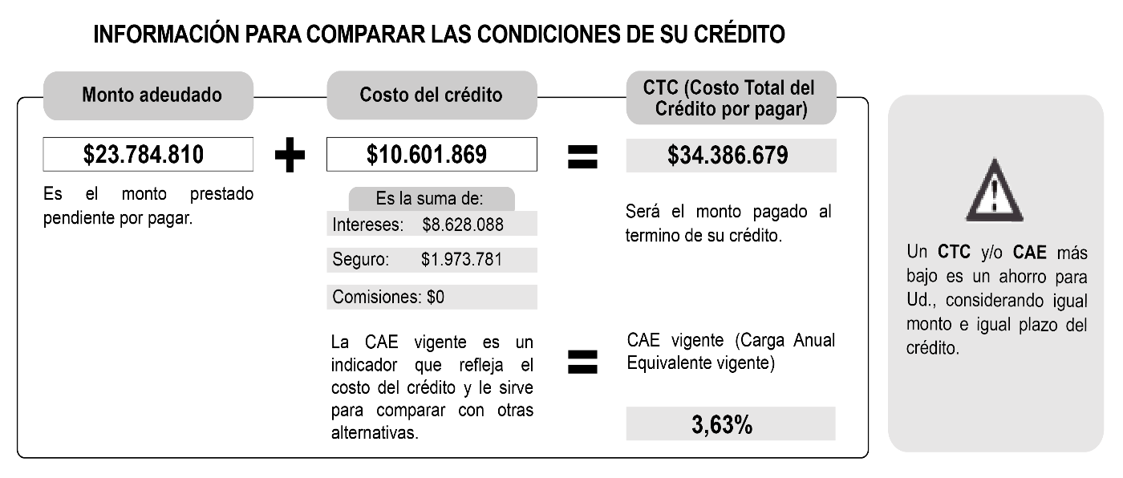

PASO A PASO PARA COMPARAR Y BUSCAR MEJORES OFERTAS DE CRÉDITO
Paso 1 |  | Lea atentamente esta cartilla.
Paso 2 |  | Simule una oferta crediticia por un préstamo de $23.875.403* en clientebancario.cl/simuladorhipotecario.
Paso 3 |  | Busque la mejor oferta con menor CTC (Costo Total del Crédito) o menor CAE (Carga Anual Equivalente), considerando un crédito con igual plazo.
Paso 4 |  | Solicite en su institución financiera actual el documento "Liquidación de Prepago del Crédito" para presentarlo en las instituciones financieras con las ofertas más convenientes (se lo deben entregar en máximo 3 días).
Paso 5 |  | Ecoja el crédito hipotecario con las mejores condiciones.
 |  |  |  | *Este monto es la suma del "Monto Adeudado" y el cobro o "cargo por prepago" del crédito que su institución financiera puede cobrar conforme a la Ley N° 18.010.
 |  |  |  |  |  | Cargo por Prepago: |  |  | $90,593

AB y DL Carta
 |  |  | Informativo Trimestral del Crédito Hipotecario
 |  |  | Descubra aquí si puede mejorar su crédito hipotecario

 | Estimado(a) Sr(a). |  |  |  |  |  |  | Fecha: | XX-XX-XXXX

Esta comunicación contiene información actualizada sobre su crédito hipotecario. Ella ha sido diseñada por el Ministerio de Economía y SERNAC, y es enviada a Ud. en cumplimiento de la Ley N° 19.496.
Con ella Ud. podrá comparar las condiciones de su crédito y buscar mejores ofertas.
 |  |  |  |  | RESUMEN DE SU DEUDA VIGENTE
 |  |  |  |  | Valor próximo dividendo |  | $153,702 |  | (5,5 UF)
 |  |  |  |  | Fecha pago próximo dividendo |  | 2019-12-31
 |  |  |  |  | Monto adeudado |  | $23,784,810 |  | (852,7 UF)
 |  |  |  |  | Dividendos pendientes y plazo |  | 257 (21 años y 4 meses)
 |  |  |  |  | Fecha de inicio del contrato |  | 2015-11-01
 |  |  |  |  | Tipo de tasa de interés |  |  |  |  | Fija
 |  |  |  |  |  |  | *Valor U.F. = $27.892,17

ESTADO DE SU CRÉDITO EN COMPARACIÓN A OTROS CONSUMIDORES DEL PAÍS
Si Ud. reduce su tasa de interés actual de 4,7% a 3,7%, el ahorro final en su crédito actual será:

 |  |  |  |  |  | Ahorro: $2.830.747‬

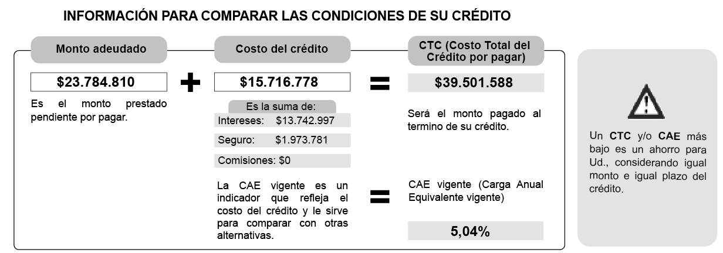

PASO A PASO PARA COMPARAR Y BUSCAR MEJORES OFERTAS DE CRÉDITO
Paso 1 |  | Lea atentamente esta cartilla.
Paso 2 |  | Simule una oferta crediticia por un préstamo de $24.075.326* en clientebancario.cl/simuladorhipotecario.
Paso 3 |  | Busque la mejor oferta con menor CTC (Costo Total del Crédito) o menor CAE (Carga Anual Equivalente), considerando un crédito con igual plazo.
Paso 4 |  | Solicite en su institución financiera actual el documento "Liquidación de Prepago del Crédito" para presentarlo en las instituciones financieras con las ofertas más convenientes (se lo deben entregar en máximo 3 días).
Paso 5 |  | Ecoja el crédito hipotecario con las mejores condiciones.
 |  |  |  | *Este monto es la suma del "Monto Adeudado" y el cobro o "cargo por prepago" del crédito que su institución financiera puede cobrar conforme a la Ley N° 18.010.
 |  |  |  |  |  | Cargo por Prepago: |  |  | $290,516

AA y DC Carta
 |  |  | Informativo Trimestral del Crédito Hipotecario
 |  |  | Descubra aquí si puede mejorar su crédito hipotecario

 | Estimado(a) Sr(a). |  |  |  |  |  |  | Fecha: | XX-XX-XXXX

Esta comunicación contiene información actualizada sobre su crédito hipotecario. Ella ha sido diseñada por el Ministerio de Economía y SERNAC, y es enviada a Ud. en cumplimiento de la Ley N° 19.496.
Con ella Ud. podrá comparar las condiciones de su crédito y buscar mejores ofertas.
 |  |  |  |  | RESUMEN DE SU DEUDA VIGENTE
 |  |  |  |  | Valor próximo dividendo |  | $313,719 |  | (12,2 UF)
 |  |  |  |  | Fecha pago próximo dividendo |  | 2019-12-31
 |  |  |  |  | Monto adeudado |  | $73,222,629 |  | (2625,2 UF)
 |  |  |  |  | Dividendos pendientes y plazo |  | 350 (29 años y 1 meses)
 |  |  |  |  | Fecha de inicio del contrato |  | 2018-09-01
 |  |  |  |  | Tipo de tasa de interés |  |  |  |  | Fija
 |  |  |  |  |  |  | *Valor U.F. = $27.892,17

ESTADO DE SU CRÉDITO EN COMPARACIÓN A OTROS CONSUMIDORES DEL PAÍS
Si Ud. reduce su tasa de interés actual de 3,0% a 2,0%, el ahorro final en su crédito actual será:

 |  |  |  |  |  | Ahorro: $12.591.720

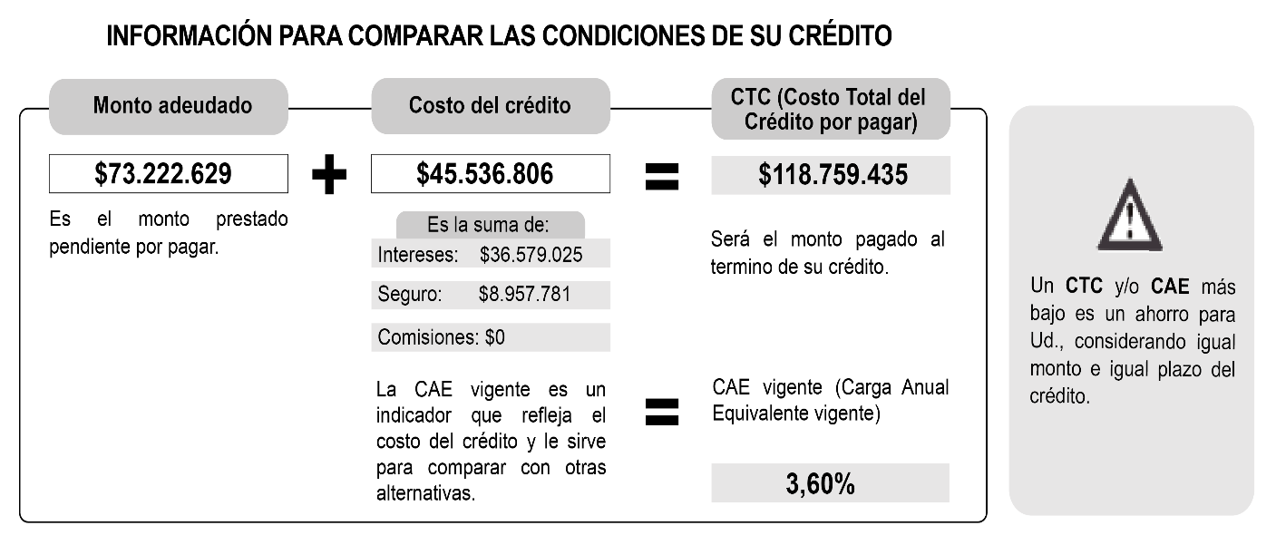

PASO A PASO PARA COMPARAR Y BUSCAR MEJORES OFERTAS DE CRÉDITO
Paso 1 |  | Lea atentamente esta cartilla.
Paso 2 |  | Simule una oferta crediticia por un préstamo de $73.496.181* en clientebancario.cl/simuladorhipotecario.
Paso 3 |  | Busque la mejor oferta con menor CTC (Costo Total del Crédito) o menor CAE (Carga Anual Equivalente), considerando un crédito con igual plazo.
Paso 4 |  | Solicite en su institución financiera actual el documento "Liquidación de Prepago del Crédito" para presentarlo en las instituciones financieras con las ofertas más convenientes (se lo deben entregar en máximo 3 días).
Paso 5 |  | Ecoja el crédito hipotecario con las mejores condiciones.
 |  |  |  | *Este monto es la suma del "Monto Adeudado" y el cobro o "cargo por prepago" del crédito que su institución financiera puede cobrar conforme a la Ley N° 18.010.
 |  |  |  |  |  | Cargo por Prepago: |  |  | $273,552

AA y DL Carta
 |  |  | Informativo Trimestral del Crédito Hipotecario
 |  |  | Descubra aquí si puede mejorar su crédito hipotecario

 | Estimado(a) Sr(a). |  |  |  |  |  |  | Fecha: | XX-XX-XXXX

Esta comunicación contiene información actualizada sobre su crédito hipotecario. Ella ha sido diseñada por el Ministerio de Economía y SERNAC, y es enviada a Ud. en cumplimiento de la Ley N° 19.496.
Con ella Ud. podrá comparar las condiciones de su crédito y buscar mejores ofertas.
 |  |  |  |  | RESUMEN DE SU DEUDA VIGENTE
 |  |  |  |  | Valor próximo dividendo |  | $381,484 |  | (13,7 UF)
 |  |  |  |  | Fecha pago próximo dividendo |  | 2019-12-31
 |  |  |  |  | Monto adeudado |  | $72,469,558 |  | (2598,2 UF)
 |  |  |  |  | Dividendos pendientes y plazo |  | 350 (29 años y 1 meses)
 |  |  |  |  | Fecha de inicio del contrato |  | 2018-09-01
 |  |  |  |  | Tipo de tasa de interés |  |  |  |  | Fija
 |  |  |  |  |  |  | *Valor U.F. = $27.892,17

ESTADO DE SU CRÉDITO EN COMPARACIÓN A OTROS CONSUMIDORES DEL PAÍS
Si Ud. reduce su tasa de interés actual de 4,2% a 3,2%, el ahorro final en su crédito actual será:

 |  |  |  |  |  | Ahorro: $13.329.642

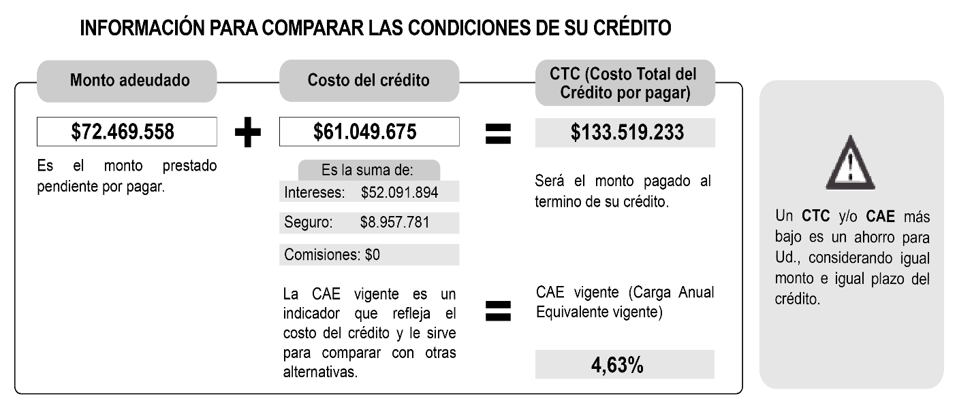

PASO A PASO PARA COMPARAR Y BUSCAR MEJORES OFERTAS DE CRÉDITO
Paso 1 |  | Lea atentamente esta cartilla.
Paso 2 |  | Simule una oferta crediticia por un préstamo de $72.841.145* en clientebancario.cl/simuladorhipotecario.
Paso 3 |  | Busque la mejor oferta con menor CTC (Costo Total del Crédito) o menor CAE (Carga Anual Equivalente), considerando un crédito con igual plazo.
Paso 4 |  | Solicite en su institución financiera actual el documento "Liquidación de Prepago del Crédito" para presentarlo en las instituciones financieras con las ofertas más convenientes (se lo deben entregar en máximo 3 días).
Paso 5 |  | Ecoja el crédito hipotecario con las mejores condiciones.
 |  |  |  | *Este monto es la suma del "Monto Adeudado" y el cobro o "cargo por prepago" del crédito que su institución financiera puede cobrar conforme a la Ley N° 18.010.
 |  |  |  |  |  | Cargo por Prepago: |  |  | $371,587

